extern
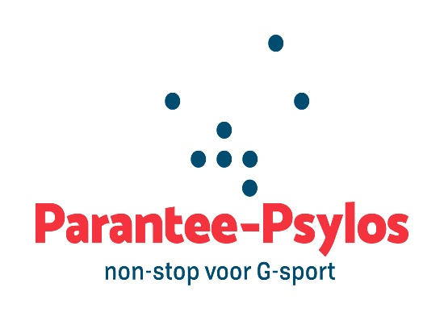
Aanvraag uitleendienst Parantee-Psylos

Administratie
De aanvraag voor het reserveren van materiaal gebeurt enkel schriftelijk of digitaal met dit aanvraagdocument.
De aanvraag is pas geldig wanneer alle velden volledig zijn ingevuld en het aanvraagdocument door de ontlener is ondertekend.
De ontlening is pas definitief nadat deze per mail bevestigd werd door Parantee-Psylos vzw.

Persoonlijke gegevens huurder
Naam:
Voornaam:
E-mail:
Tel of gsm:

Gegevens organisatie (club, federatie, school,…)
Naam organisatie:
Naam verantwoordelijke:
Adres:
E-mail:
Tel of gsm:

Gegevens activiteit
Titel activiteit:
Korte omschrijving (sportdag, initiatie,…):
Datum activiteit:

Periode ontlening
Ophalen materiaal (dd/mm/jjjj):
Terugbrengen materiaal (dd/mm/jjjj):

Akkoordverklaring
De huurder verklaart zich akkoord met de voorwaarden vermeld achteraan dit document
Noteer in het kader 'akkoord'

Promotiemateriaal

Promotionele return n.a.v een financiële ondersteuning van een Belgisch kampioenschap of SupPORT 2. Een promopakket bevat beachvlaggen, spandoeken, roll ups en pop-ups.
De inhoud van het toegewezen pakket is afhankelijk van de beschikbaarheid van het promomateriaal en aard van activiteit.

BK-pakket (indoor)

Aantal gewenst | Omschrijving | Opmerking | Waarborg | Huurprijs | Aantal gereserveerd | Aantal ontvangen | Aantal teruggebracht
 | Promopakket Parantee-Psylos/BPC: - 2 beachvlaggen Parantee-Psylos met voeten - 2 spandoeken Parantee-Psylos (vlaggenstof) met rekkers (8 rekkers) - 2 roll up BPC Tokio - 2 spandoeken BPC met rekkers (8 rekkers) - 2 roll up Parantee-Psylos - 1 beachvlag GSV met voet (plastic, twee onderdelen) - 1 spandoek GSV met rekkers (4 rekkers) - 2 pop-up Parantee-Psylos - roll-up VTS 'Word Trainer' |  | € 50 | € 0
 | TOTAAL |  | € | € 0

BK-pakket (outdoor)

Aantal gewenst | Omschrijving | Opmerking | Waarborg | Huurprijs | Aantal gereserveerd | Aantal ontvangen | Aantal teruggebracht
 | Promopakket Parantee-Psylos/BPC: - 2 beachvlaggen Parantee-Psylos met voeten - 4 spandoeken Parantee-Psylos (PVC) met rekkers (16 rekkers) - 4 spandoeken BPC met rekkers (16 rekkers) - 2 roll up Parantee-Psylos - 1 beachvlag GSV met voet (plastic, twee onderdelen) - 1 spandoek GSV met rekkers (4 rekkers) - roll-up VTS 'Word Trainer' |  | € 50 | € 0
 | TOTAAL |  | € | € 0

AG Insurance partner BK

Aantal gewenst | Omschrijving | Opmerking | Waarborg | Huurprijs | Aantal gereserveerd | Aantal ontvangen | Aantal teruggebracht
 | Promopakket AG-Insurance: - 1 roll-ups AG/BPC - 2 roll-ups AG/BPC met foto's atleten |  | € 50 | € 0
 | TOTAAL |  | € | € 0

SupPORT 2: pakket Parantee-Psylos (indoor)

Aantal gewenst | Omschrijving | Opmerking | Waarborg | Huurprijs | Aantal gereserveerd | Aantal ontvangen | Aantal teruggebracht
 | Promopakket Parantee-Psylos/BPC: - 2 beachvlaggen Parantee-Psylos met voeten - 2 spandoeken Parantee-Psylos (vlaggenstof) met rekkers (8 rekkers) - 1 roll up BPC Tokio - 1 spandoek BPC met rekkers (4 rekkers) - 2 roll up Parantee-Psylos - 1 beachvlag GSV met voet (plastic, twee onderdelen) - 1 spandoek GSV met rekkers (4 rekkers) - 2 pop-up Parantee-Psylos - roll-up VTS 'Word Trainer' |  | € 50 | € 0
 | TOTAAL |  | € | € 0

SupPORT 2: pakket Parantee-Psylos (outdoor)

Aantal gewenst | Omschrijving | Opmerking | Waarborg | Huurprijs | Aantal gereserveerd | Aantal ontvangen | Aantal teruggebracht
 | Promopakket Parantee-Psylos/BPC: - 2 beachvlaggen Parantee-Psylos met voeten - 4 spandoeken Parantee-Psylos (PVC) met rekkers (16 rekkers) - 2 spandoeken BPC met rekkers (8 rekkers) - 2 roll up Parantee-Psylos - 1 beachvlag GSV met voet (plastic, twee onderdelen) - 1 spandoek GSV met rekkers (4 rekkers) - roll-up VTS 'Word Trainer' |  | € 50 | € 0
 | TOTAAL |  | € | € 0

Opmerking

Handtekening ontlener voor aanvraag

Handtekening ontlener bij ophaling |  | Handtekening uitlener bij ophaling |  |  | Betaling OK? | ja/nee

Handtekening ontlener bij inlevering |  | Handtekening uitlener bij inlevering

